Лист 1
Прайс-лист
МИР ПРЯЖИ

В валюте: руб. (курс 1).
Цены указаны на 07.08.2020

№ | Номенклатура/ Характеристика номенклатуры | Описание | Изображение | Артикул | Цена | Ед. | Остаток | Ссылка на сайт
 | AcryBase Грунт белый 80мл | AcryBase Грунт белый 80мл |  | B2V80/STEOR | 89.50 |  |  | Изображение
 | AcryBase Грунт белый 80мл |  |  |  | 89.50 | шт | 1 | Изображение
 | AcryMetall Бронза 80мл | AcryMetall Бронза 80мл | 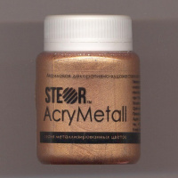 | M8V80/STEOR | 134.00 |  |  | Изображение
 | AcryMetall Бронза 80мл |  |  |  | 134.00 | шт | 3 | Изображение
 | AcryMetall Золото зеленое светлое 20мл | AcryMetall Золото зеленое светлое 20мл | 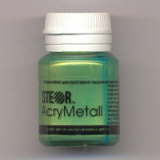 | M6V20/STEOR | 36.00 |  |  | Изображение
 | AcryMetall Золото зеленое светлое 20мл |  |  |  | 36.00 | шт | 1 | Изображение
 | AcryMetall Золото коричн. светлое 80мл | AcryMetall Золото коричн. светлое 80мл | 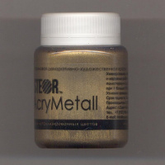 | M4V80/STEOR | 134.00 |  |  | Изображение
 | AcryMetall Золото коричн. светлое 80мл |  |  |  | 134.00 | шт | 1 | Изображение
 | AcryPastel Красно-коричневый пастельный 80мл | AcryPastel Красно-коричневый пастельный 80мл | 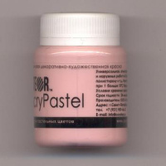 | A21V80/STEOR | 107.00 |  |  | Изображение
 | AcryPastel Красно-коричневый пастельный 80мл |  |  |  | 107.00 | шт | 1 | Изображение
 | AcryPearl Желтый лимон перламутровый 20мл | AcryPearl Желтый лимон перламутровый 20мл | 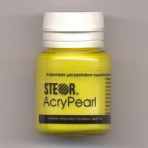 | R11V20/STEOR | 36.00 |  |  | Изображение
 | AcryPearl Желтый лимон перламутровый 20мл |  |  |  | 36.00 | шт | 1 | Изображение
 | AcryShine Зеленый 20мл | AcryShine Зеленый 20мл | 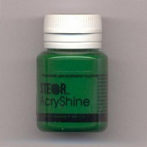 | G11V20/STEOR | 33.50 |  |  | Изображение
 | AcryShine Зеленый 20мл |  |  |  | 33.50 | шт | 1 | Изображение
 | AcryShine Умбра натуральная 20мл | AcryShine Умбра натуральная 20мл | 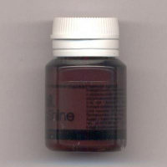 | G24V20/STEOR | 33.50 |  |  | Изображение
 | AcryShine Умбра натуральная 20мл |  |  |  | 33.50 | шт | 1 | Изображение
 | AcrySpray Спрей-краска Бирюза 50мл | AcrySpray Спрей-краска Бирюза 50мл | 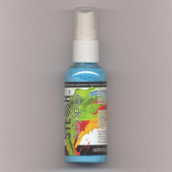 | FT10V50/STEOR | 92.00 |  |  | Изображение
 | AcrySpray Спрей-краска Бирюза 50мл |  |  |  | 92.00 | шт | 1 | Изображение
 | AcrySpray Спрей-краска Лунный Камень 50мл | AcrySpray Спрей-краска Лунный Камень 50мл | 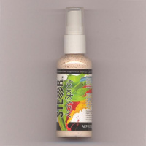 | FT28V50/STEOR | 92.00 |  |  | Изображение
 | AcrySpray Спрей-краска Лунный Камень 50мл |  |  |  | 92.00 | шт | 1 | Изображение
 | AcrySpray Спрей-краска Медовая Патока 50мл | AcrySpray Спрей-краска Медовая Патока 50мл | 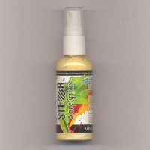 | FT31V50/STEOR | 92.00 |  |  | Изображение
 | AcrySpray Спрей-краска Медовая Патока 50мл |  |  |  | 92.00 | шт | 2 | Изображение
 | AcrySpray Спрей-краска Молочный Шоколад 50мл | AcrySpray Спрей-краска Молочный Шоколад 50мл | 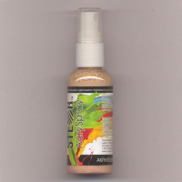 | FT29V50/STEOR | 92.00 |  |  | Изображение
 | AcrySpray Спрей-краска Молочный Шоколад 50мл |  |  |  | 92.00 | шт | 1 | Изображение
 | AcrySpray Спрей-краска Серый Камень 50мл | AcrySpray Спрей-краска Серый Камень 50мл | 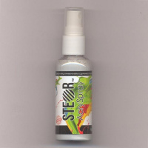 | FT34V50/STEOR | 92.00 |  |  | Изображение
 | AcrySpray Спрей-краска Серый Камень 50мл |  |  |  | 92.00 | шт | 3 | Изображение
 | AcrySpray Спрей-краска Ультрамарин 50мл | AcrySpray Спрей-краска Ультрамарин 50мл | 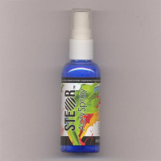 | FT12V50/STEOR | 92.00 |  |  | Изображение
 | AcrySpray Спрей-краска Ультрамарин 50мл |  |  |  | 92.00 | шт | 1 | Изображение
 | AcrySpray Спрей-краска Индиго 50мл | AcrySpray Спрей-краска Индиго 50мл | 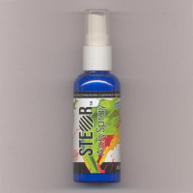 | FT37V50/STEOR | 92.00 |  |  | Изображение
 | AcrySpray Спрей-краска Индиго 50мл |  |  |  | 92.00 | шт | 1 | Изображение
 | AcrySpray Спрей-краска Лесная Фиалка перламутровый 50мл | AcrySpray Спрей-краска Лесная Фиалка перламутровый 50мл | 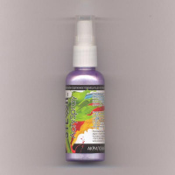 | FR7V50/STEOR | 95.00 |  |  | Изображение
 | AcrySpray Спрей-краска Лесная Фиалка перламутровый 50мл |  |  |  | 95.00 | шт | 1 | Изображение
 | AcrySpray Спрей-краска Слоновая Кость перламутровый 50мл | AcrySpray Спрей-краска Слоновая Кость перламутровый 50мл | 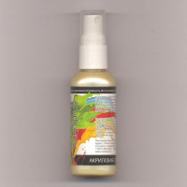 | FR17V50/STEOR | 95.00 |  |  | Изображение
 | AcrySpray Спрей-краска Слоновая Кость перламутровый 50мл |  |  |  | 95.00 | шт | 1 | Изображение

